Hoja1
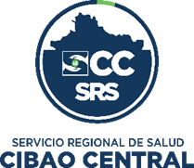

 | SERVICIO REGIONAL DE SALUD CIBAO CENTRAL

SISTEMA 311 (QUEJAS, DENUNCIAS, RECLAMACIONES Y SUGERENCIAS)
Informe Estadistico trimestre octubre-diciembre 2022

TIPOS | CASOS | RESUELTOS | PENDIENTES
Quejas | 1 | 1 | 0
Denuncias | 0 | 0 | 0
Reclamaciones | 2 | 2 | 0
Sugerencias | 0 | 0 | 0
Total | 3 | 3 | 0

 |  | Licda. Mayra Galán Quezada
 |  | Responsable Oficina de Acceso a la Información

